Bénin
 | Bénin - COURBE DE TAUX 08/04/2022

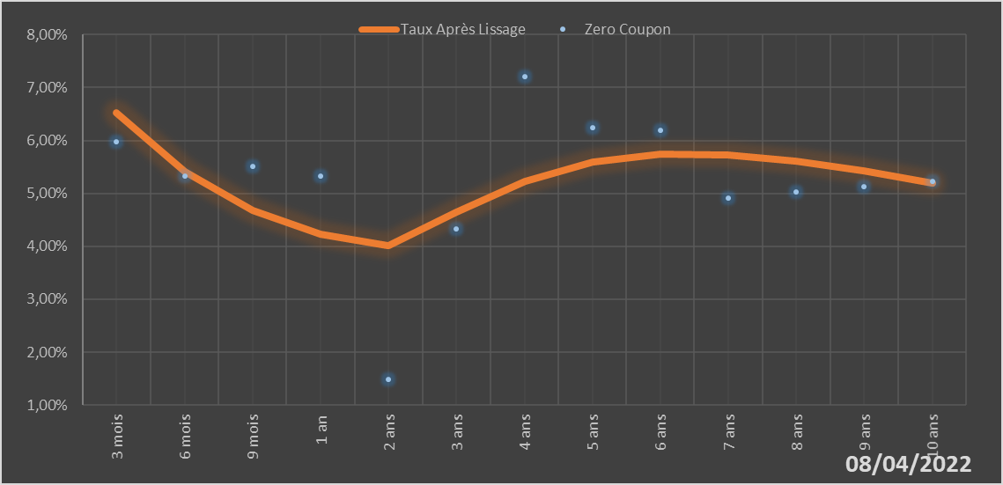
 |  | Maturité | Zero Coupon | Taux Après Lissage
 |  | 3 mois | 5.9724% | 6.5250%
 |  | 6 mois | 5.3251% | 5.4052%
 |  | 9 mois | 5.5162% | 4.6761%
 |  | 1 an | 5.3212% | 4.2340%
 |  | 2 ans | 1.4793% | 4.0163%
 |  | 3 ans | 4.3364% | 4.6383%
 |  | 4 ans | 7.2035% | 5.2315%
 |  | 5 ans | 6.2434% | 5.5990%
 |  | 6 ans | 6.1890% | 5.7481%
 |  | 7 ans | 4.9116% | 5.7334%
 |  | 8 ans | 5.0201% | 5.6096%
 |  | 9 ans | 5.1275% | 5.4191%
 |  | 10 ans | 5.2351% | 5.1922%

2022-04-08
oui

Bénin

Burkina
 | Burkina - COURBE DE TAUX 08/04/2022

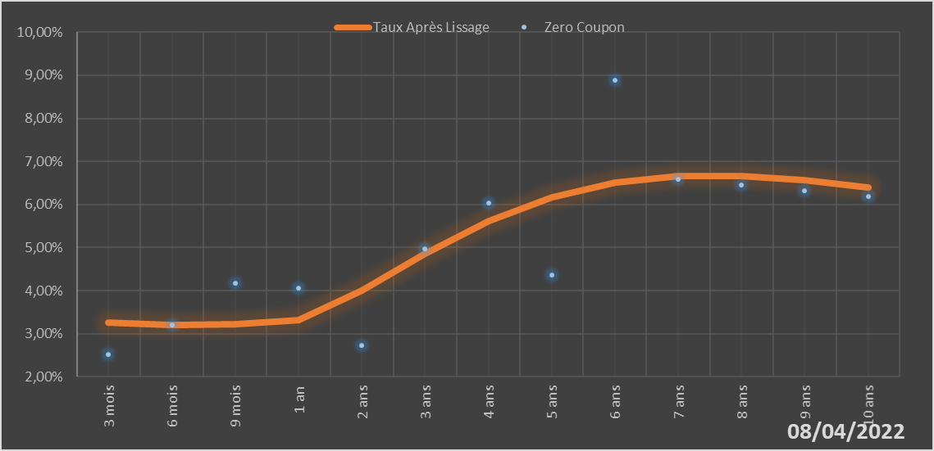
 |  | Maturité | Zero Coupon | Taux Après Lissage
 |  | 3 mois | 2.5111% | 3.2568%
 |  | 6 mois | 3.1952% | 3.2002%
 |  | 9 mois | 4.1612% | 3.2229%
 |  | 1 an | 4.0598% | 3.3074%
 |  | 2 ans | 2.7301% | 4.0010%
 |  | 3 ans | 4.9654% | 4.8636%
 |  | 4 ans | 6.0336% | 5.6182%
 |  | 5 ans | 4.3598% | 6.1691%
 |  | 6 ans | 8.8843% | 6.5074%
 |  | 7 ans | 6.5822% | 6.6611%
 |  | 8 ans | 6.4473% | 6.6696%
 |  | 9 ans | 6.3143% | 6.5717%
 |  | 10 ans | 6.1840% | 6.4009%

2022-04-08
oui

Burkina

Côte d'Ivoire
 | Côte d'Ivoire - COURBE DE TAUX 08/04/2022

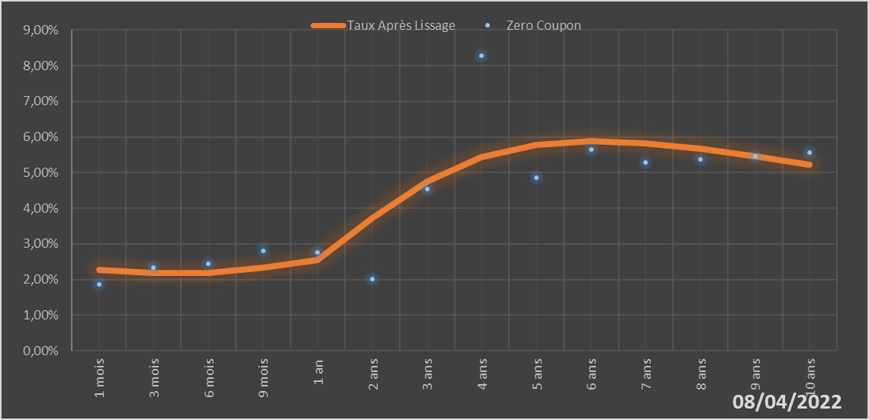
 |  | Maturité | Zero Coupon | Taux Après Lissage
 |  | 1 mois | 1.8675% | 2.2663%
 |  | 3 mois | 2.3271% | 2.1777%
 |  | 6 mois | 2.4329% | 2.1932%
 |  | 9 mois | 2.8063% | 2.3343%
 |  | 1 an | 2.7695% | 2.5567%
 |  | 2 ans | 2.0242% | 3.7254%
 |  | 3 ans | 4.5375% | 4.7545%
 |  | 4 ans | 8.2802% | 5.4253%
 |  | 5 ans | 4.8570% | 5.7719%
 |  | 6 ans | 5.6456% | 5.8793%
 |  | 7 ans | 5.2798% | 5.8263%
 |  | 8 ans | 5.3721% | 5.6726%
 |  | 9 ans | 5.4661% | 5.4604%
 |  | 10 ans | 5.5623% | 5.2181%

2022-04-08
oui

Cote d'ivoire

Guinée-Bissau
 | Guinée-Bissau - COURBE DE TAUX 08/04/2022

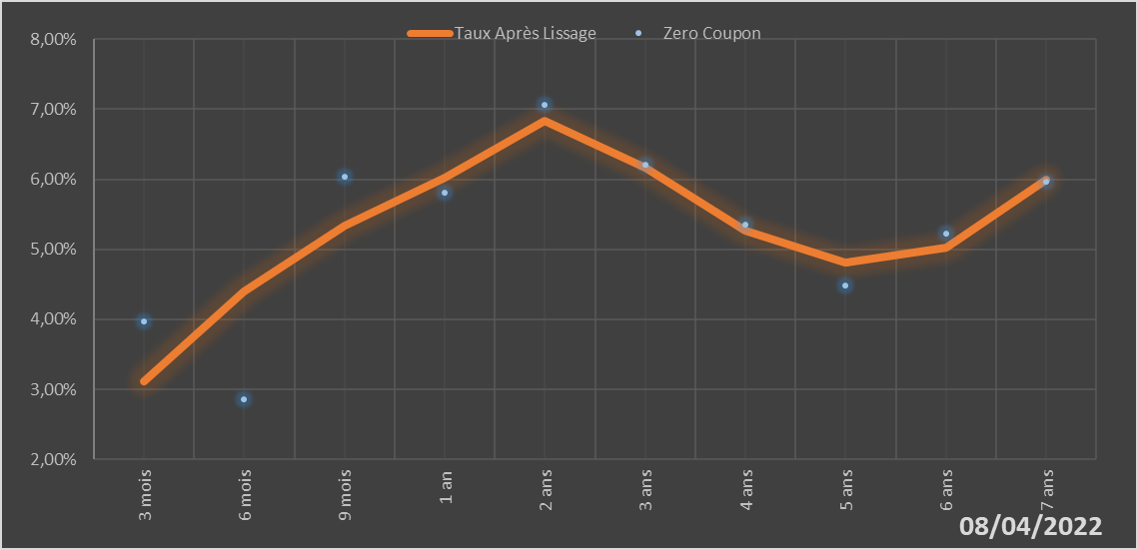
 |  | Maturité | Zero Coupon | Taux Après Lissage
 |  | 3 mois | 3.9691% | 3.1148%
 |  | 6 mois | 2.8614% | 4.3954%
 |  | 9 mois | 6.0413% | 5.3448%
 |  | 1 an | 5.8025% | 6.0183%
 |  | 2 ans | 7.0654% | 6.8349%
 |  | 3 ans | 6.2089% | 6.1647%
 |  | 4 ans | 5.3519% | 5.2740%
 |  | 5 ans | 4.4860% | 4.8051%
 |  | 6 ans | 5.2192% | 5.0261%
 |  | 7 ans | 5.9624% | 5.9909%

2022-04-08
oui

Guinée-Bissau

Mali
 | Mali - COURBE DE TAUX 08/04/2022

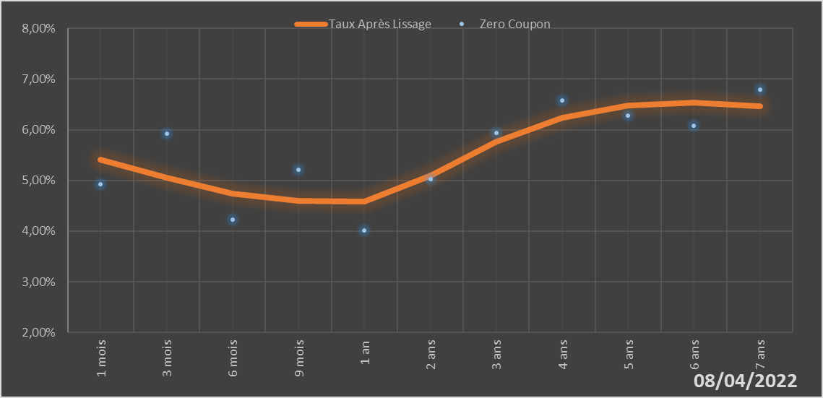
 |  | Maturité | Zero Coupon | Taux Après Lissage
 |  | 1 mois | 4.9243% | 5.4071%
 |  | 3 mois | 5.9292% | 5.0603%
 |  | 6 mois | 4.2297% | 4.7416%
 |  | 9 mois | 5.2054% | 4.6016%
 |  | 1 an | 4.0177% | 4.5860%
 |  | 2 ans | 5.0244% | 5.1029%
 |  | 3 ans | 5.9381% | 5.7726%
 |  | 4 ans | 6.5785% | 6.2430%
 |  | 5 ans | 6.2839% | 6.4822%
 |  | 6 ans | 6.0855% | 6.5391%
 |  | 7 ans | 6.7907% | 6.4709%

2022-04-08
oui

Mali

Niger
 | Niger - COURBE DE TAUX 08/04/2022

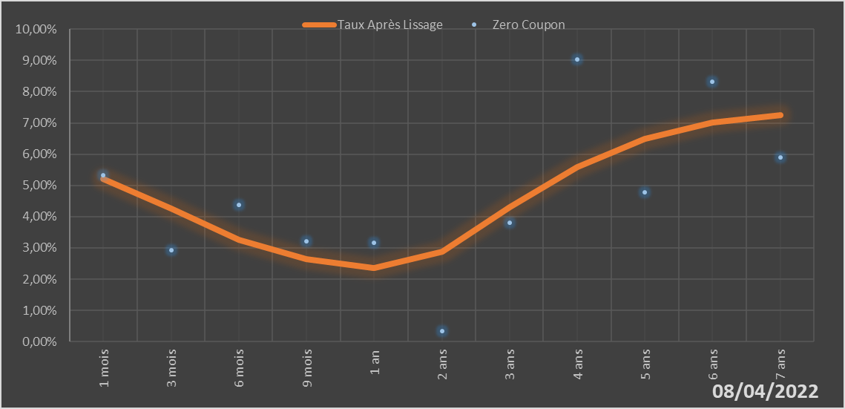
 |  | Maturité | Zero Coupon | Taux Après Lissage
 |  | 1 mois | 5.3171% | 5.2176%
 |  | 3 mois | 2.9224% | 4.2566%
 |  | 6 mois | 4.3810% | 3.2483%
 |  | 9 mois | 3.2226% | 2.6474%
 |  | 1 an | 3.1691% | 2.3522%
 |  | 2 ans | 0.3282% | 2.8684%
 |  | 3 ans | 3.8059% | 4.2934%
 |  | 4 ans | 9.0230% | 5.5909%
 |  | 5 ans | 4.7826% | 6.4973%
 |  | 6 ans | 8.3116% | 7.0195%
 |  | 7 ans | 5.8993% | 7.2400%

2022-04-08
oui

Niger

Sénégal
 | Sénégal - COURBE DE TAUX 08/04/2022

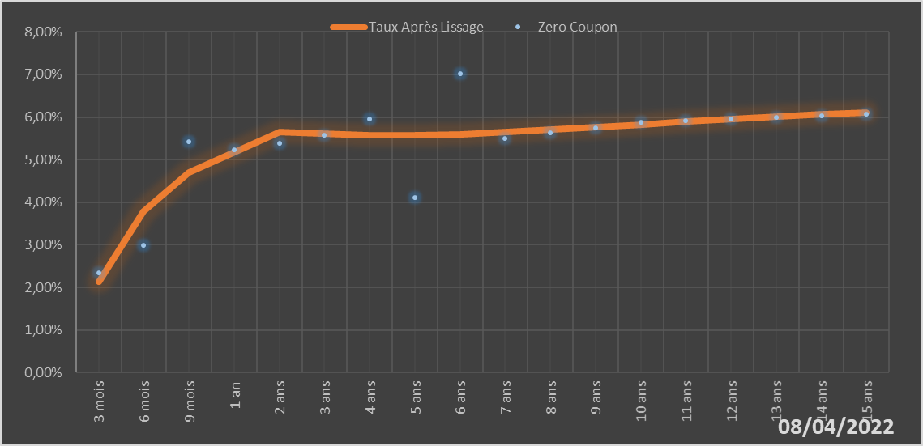
 |  | Maturité | Zero Coupon | Taux Après Lissage
 |  | 3 mois | 2.3367% | 2.1249%
 |  | 6 mois | 2.9937% | 3.7877%
 |  | 9 mois | 5.4194% | 4.6936%
 |  | 1 an | 5.2321% | 5.1803%
 |  | 2 ans | 5.3874% | 5.6395%
 |  | 3 ans | 5.5705% | 5.6050%
 |  | 4 ans | 5.9454% | 5.5682%
 |  | 5 ans | 4.1013% | 5.5674%
 |  | 6 ans | 7.0135% | 5.5953%
 |  | 7 ans | 5.5018% | 5.6417%
 |  | 8 ans | 5.6259% | 5.6989%
 |  | 9 ans | 5.7515% | 5.7612%
 |  | 10 ans | 5.8794% | 5.8248%
 |  | 11 ans | 5.9133% | 5.8874%
 |  | 12 ans | 5.9485% | 5.9475%
 |  | 13 ans | 5.9853% | 6.0042%
 |  | 14 ans | 6.0234% | 6.0572%
 |  | 15 ans | 6.0630% | 6.1063%

2022-04-08
oui

Sénégal

Togo
 | Togo - COURBE DE TAUX 08/04/2022

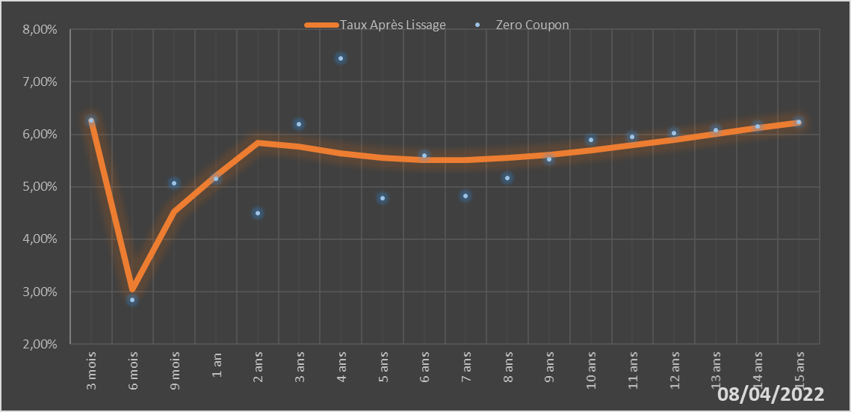
 |  | Maturité | Zero Coupon | Taux Après Lissage
 |  | 3 mois | 6.2680% | 6.2639%
 |  | 6 mois | 2.8451% | 3.0401%
 |  | 9 mois | 5.0716% | 4.5241%
 |  | 1 an | 5.1601% | 5.2077%
 |  | 2 ans | 4.5043% | 5.8339%
 |  | 3 ans | 6.1883% | 5.7675%
 |  | 4 ans | 7.4529% | 5.6401%
 |  | 5 ans | 4.7806% | 5.5480%
 |  | 6 ans | 5.5994% | 5.5054%
 |  | 7 ans | 4.8202% | 5.5076%
 |  | 8 ans | 5.1732% | 5.5456%
 |  | 9 ans | 5.5288% | 5.6106%
 |  | 10 ans | 5.8907% | 5.6947%
 |  | 11 ans | 5.9532% | 5.7917%
 |  | 12 ans | 6.0183% | 5.8967%
 |  | 13 ans | 6.0861% | 6.0058%
 |  | 14 ans | 6.1565% | 6.1163%
 |  | 15 ans | 6.2298% | 6.2260%

2022-04-08
oui

Togo

